상품제안서
시즈닝 마스터 그라인더 2종 선물세트 | 상품코드: S47208

 |  |  |  |  |  |  | 02-713-8555 | www.synergygift.co.kr
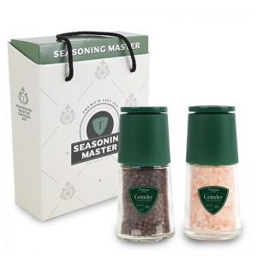

【상세/제작정보】

【인쇄/포장옵션】 | 스티커 / 포장지포장

【공급단가】 | 수량 | 50~ | 100~ | 300~ | 1,000~ | 3,000~
*VAT별도 | 단가 | 6,410원 | 6,220원 | 6,020원 | 5,730원 | 5,480원

【상품 URL】 | https://www.synergygift.co.kr:443/src/goods_detail.php?gdno=47208

